事業計画書
事業計画書
※支援校ごとに作成ください。
※A4サイズ1ページになるように収めてください。

支援国名 |  | ●正式名称でご記載ください。
支援学校名 |  | ●対象となる支援学校名を日本語でご記載ください。
支援対象者 |  | ●支援の直接受益者と対象人数、対象学校数などをご記載ください。
都市部からの 移動時間 |  | ●首都または主要都市から車で移動した場合の、目安となる移動時間をご記載ください。例）横浜市から車で2時間半
訪問可否 |  | ●財団関係者および、プロジェクト終了後に支援者が訪問可能か否かについてご記載ください。
支援内容 |  | ●例：教室の修繕
実施予定期間 | 入金後から〇ヶ月以内に工事完了予定 | ●入金後、何カ月以内に工事を完了できるかご記入ください。
助成対象となる支援内容事例は、以下の通りです。
校舎の修繕（屋根、壁、ドア、窓など）、教室の修繕・増設、トイレの建設・増設、
井戸・水道設備の設置、女児更衣室の小屋の設置、遊具の設置、電気設備の修繕、
中古スクールバスの提供 ※現地での調達が可能な場合 など
※太陽光発電システム及び蓄電池以外の電機機器は基本的に対象外です。
支援内容 詳細 |  | ●支援内容を具体的に記載ください。 例：3年生の教室の破損した天井・床・壁・窓を修繕します。 天井・床・壁の修繕後は塗装します。
支援の 必要性 |  | ●その支援が必要な理由について、具体的かつ明確にご記載ください。 例：天井・床・壁・窓が破損しているため、子どもたちが怪我をするリスクがあり、 安心して授業を受けることができません。修繕・塗装を行うことで、先生と 子どもたちが安心して授業に集中することができると考えます。しかしながら、 本校では国や県からの予算が少なく、保護者や近隣住民の支援で、様々な活動 を賄っており、修繕費用を調達することが大変難しい状況にあります。

事業予算案
支援の対象となる活動事例
校舎の修繕（屋根、壁、ドア、窓など）、教室の修繕・増設、トイレの建設・増設、
井戸・水道設備の設置、更衣室の設置、遊具の設置、学校設備の修繕、
中古スクールバス購入 ※現地での調達が可能な場合 など
 |  |  |  |  |  |  |  |  | ●提出前に別ワークシート「提出前のチェックリスト」をご確認ください。 ●現地通貨換算レートはJICAレート表をご使用ください。 https://www.jica.go.jp/about/announce/manual/form/consul_g/rate.html ※提出時の算出に基づく金額で助成金額を決定します。 決定後、為替変動による助成金の増額請求はできませんのでご注意下さい。 ●下記例のように、資材費詳細を記載ください。 ●パソコンなど盗難の可能性がある電化製品・電気設備は対象外です。 ●各項目の根拠がどの見積書のどの箇所か確認しやすいようにご記載をお願いします。 ●施工業者人件費およびプロジェクト運営費に含まれる人件費の合計は、申請費用総額の30％以下であれば計上可能です。 ●プロジェクト運営費（事務局費用）は、申請費用総額の10％以内であれば計上可能です。 ●看板はマニュアルに基づき必ず制作設置してください。費用の計上が可能です。マニュアルは別ワークシートをご参照ください。
事業予算案

支援学校名
0

現地活動費（予算） |  |  |  |  |  |  |  |  |  | 予算案例
現地通貨換算レート | 現地通貨 |  | = |  | 円（▼年度●月レート） |  |  |  |  | 現地通貨換算レート | 1USD |  | = | 146.37 | 円（2025年度10月レート）
項目 | 実際にかかる費用 |  |  |  |  |  |  | 実際に申請する金額 |  | 実際にかかる費用 |  |  |  |  |  |  |  | 実際に申請する金額
 | 単価 (現地通貨) | 数量 | 数量 単位 | 総額 (現地通貨) | 総額 (円) | 見積書 証憑番号 | 備考 | ※上限は80万円です(円) |  | 項目 | 単価 (現地通貨) | 数量 | 単位 | 総額 (現地通貨) | 総額 (円) | 証憑番号 | 備考
 |  |  |  | 0 | 0 |  |  |  |  | 1．校舎の修繕
 |  |  |  | 0 | 0 |  |  |  |  | コンクリート | 154 | 20 | bag | 3,080 | 450,819 | 見積書1-1 |  | 450,000
 |  |  |  | 0 | 0 |  |  |  |  | 塗料 | 56.7 | 5 | bag | 284 | 41,495 | 見積書1-2 |  | 40,000
 |  |  |  | 0 | 0 |  |  |  |  | 木材 | 135.6 | 3 | piece | 407 | 59,543 | 見積書1-3 |  | 55,000
 |  |  |  | 0 | 0 |  |  |  |  | 2．トイレ建設費
 |  |  |  | 0 | 0 |  |  |  |  | 便器 | 198.2 | 5 |  | 991 | 145,052 | 見積書1-4 |  | 100,000
 |  |  |  | 0 | 0 |  |  |  |  | 水タンク | 87.3 | 5 |  | 437 | 63,890 | 見積書1-5 |  | 50,000
 |  |  |  | 0 | 0 |  |  |  |  | 3．施工業者人件費 | 60 | 10 | day | 600 | 87,822 | 見積書1-6 |  | 80,000
 |  |  |  | 0 | 0 |  |  |  |  | 4．看板設置費用 | 25 | 1 |  | 25 | 3,659 | 見積書2 |  | 0
 |  |  |  | 0 | 0 |  |  |  |  | 5．プロジェクト運営費
 |  |  |  | 0 | 0 |  |  |  |  | 人件費 | 5000 | 5 | day |  | 25,000 | 見積書3 |  | 25,000
 |  |  |  | 0 | 0 |  |  |  |  | 車両傭上費 | 20 | 5 | day | 100 | 14,637 | 見積書4 |  | 0
 |  |  |  | 0 | 0
 |  |  |  | 0 | 0
 |  |  |  | 0 | 0
 |  |  |  | 0 | 0
 |  |  |  | 0 | 0
 |  |  |  | 0 | 0
 |  |  |  | 0 | 0
全体総額 |  |  |  | 0 | 0 |  |  | 0 |  | 全体総額 |  |  |  | 5,923 | 866,920 |  |  | 800,000
【申請金額】※上限は80万円です。 |  |  |  |  |  |  |  | 0 |  | 【申請金額】※上限は80万円です。 |  |  |  |  |  |  |  | 800,000
※実際にかかる費用が80万円以下の場合は、その金額を申請金額に入力してください。 |  |  |  |  |  |  |  |  |  | ※実際にかかる費用が80万円以下の場合は、その金額を申請金額に入力してください。
※実際の支出額が予算額を上回った場合でも、追加交付は行いません。
検算用 |  |  |  |  |  |  |  |  |  | 検算用
全体の30％ |  |  |  |  |  |  |  | 0 |  | 全体の30％ |  |  |  |  |  |  |  | 240,000
施工業者人件費およびプロジェクト運営費内に含まれる人件費の合計額（全体の30％以内） |  |  |  |  |  |  |  |  |  | 施工業者人件費およびプロジェクト運営費内に含まれる人件費の合計額（全体の30％以内） |  |  |  |  |  |  |  | 105,000
全体の10％ |  |  |  |  |  |  |  | 0 |  | 全体の10％ |  |  |  |  |  |  |  | 80,000
プロジェクト運営費（全体の10％以内） |  |  |  |  |  |  |  |  |  | プロジェクト運営費（全体の10％以内） |  |  |  |  |  |  |  | 25,000

 |  |  |  |  |  |  |  |  |  | 実績例（※完了報告でご提出いただく際の費用実績例です）
 |  |  |  |  |  |  |  |  |  | 現地通貨換算レート | 1USD |  | = | 146.37 | 円（2025年度10月レート）
 |  |  |  |  |  |  |  |  |  |  | 実際にかかった費用 |  |  |  |  |  |  | 申請した金額
 |  |  |  |  |  |  |  |  |  | 項目 | 単価 (現地通貨) | 数量 | 単位 | 総額 (現地通貨) | 総額 (円) | 証憑番号 | 備考 | 総額 (円)
 |  |  |  |  |  |  |  |  |  | 1．校舎の修繕
 |  |  |  |  |  |  |  |  |  | コンクリート | 154 | 19 | bag | 2,926 | 428,278 | 証憑1-1 |  | 450,000
 |  |  |  |  |  |  |  |  |  | 塗料 | 60 | 5 | bag | 300 | 43,911 | 証憑1-2 |  | 40,000
 |  |  |  |  |  |  |  |  |  | 木材 | 150.4 | 3 | piece | 451 | 66,042 | 証憑1-3 |  | 55,000
 |  |  |  |  |  |  |  |  |  | 2．トイレ建設費
 |  |  |  |  |  |  |  |  |  | 便器 | 198.2 | 5 |  | 991 | 145,052 | 証憑1-4 |  | 100,000
 |  |  |  |  |  |  |  |  |  | 水タンク | 87.3 | 5 |  | 437 | 63,890 | 証憑1-5 |  | 50,000
 |  |  |  |  |  |  |  |  |  | 3．施工業者人件費 | 60 | 13 | day | 780 | 114,168 | 証憑1-6 |  | 80,000
 |  |  |  |  |  |  |  |  |  | 4．看板設置費用 | 25 | 1 |  | 25 | 3,659 | 証憑2 |  | 0
 |  |  |  |  |  |  |  |  |  | 5．プロジェクト運営費
 |  |  |  |  |  |  |  |  |  | 人件費 | 5000 | 5 | day |  | 25,000 | 証憑3 |  | 25,000
 |  |  |  |  |  |  |  |  |  | 車両傭上費 | 20 | 5 | day | 100 | 14,637 | 証憑4 |  | 0
 |  |  |  |  |  |  |  |  |  | 全体総額 |  |  |  | 6,010 | 879,639 |  |  | 800,000
 |  |  |  |  |  |  |  |  |  | 【申請金額】※上限は80万円です。 |  |  |  |  |  |  |  | 800,000
 |  |  |  |  |  |  |  |  |  | ※実際の支出額が予算額を上回った場合でも、追加交付は行いません。

見積書画像
※見積書の画像は、こちらに全て添付ください。（事業予算案・信憑番号と合わせて記載をお願いします）

例）見積書1-1
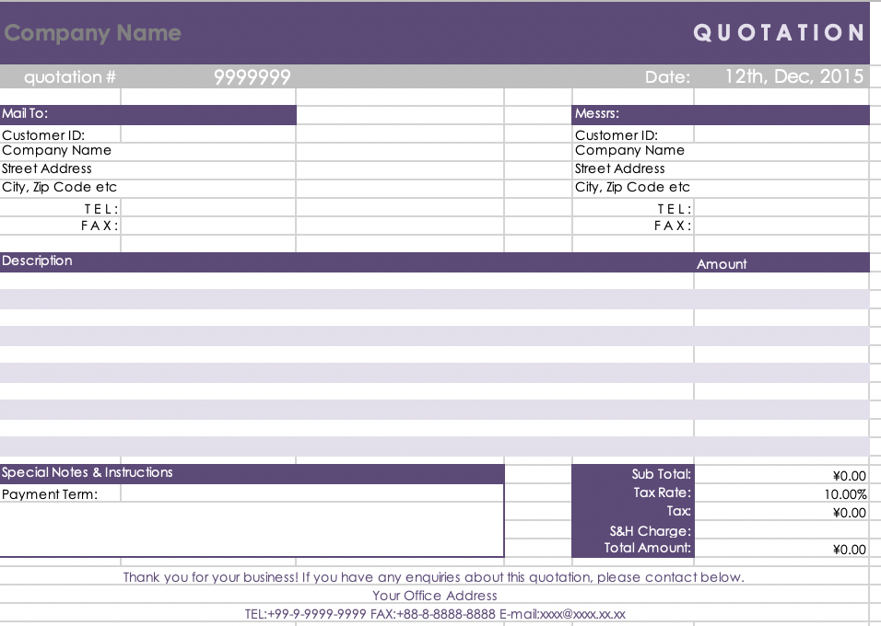

看板マニュアル
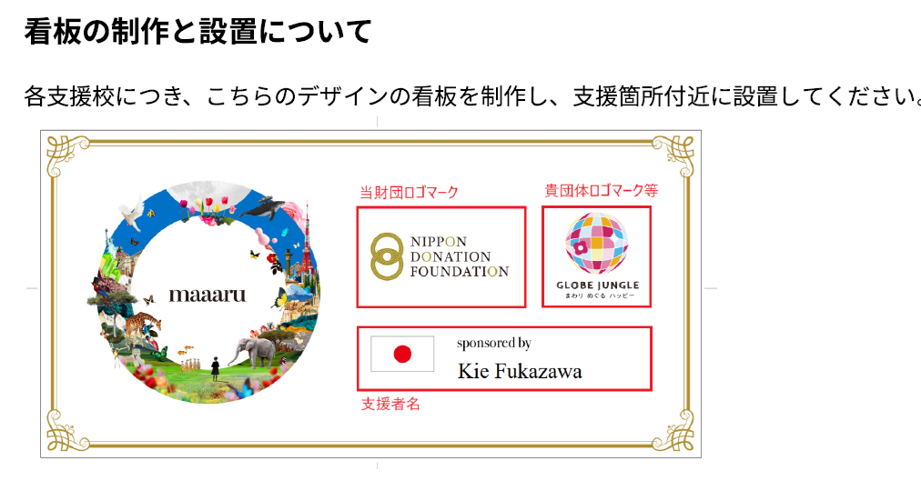
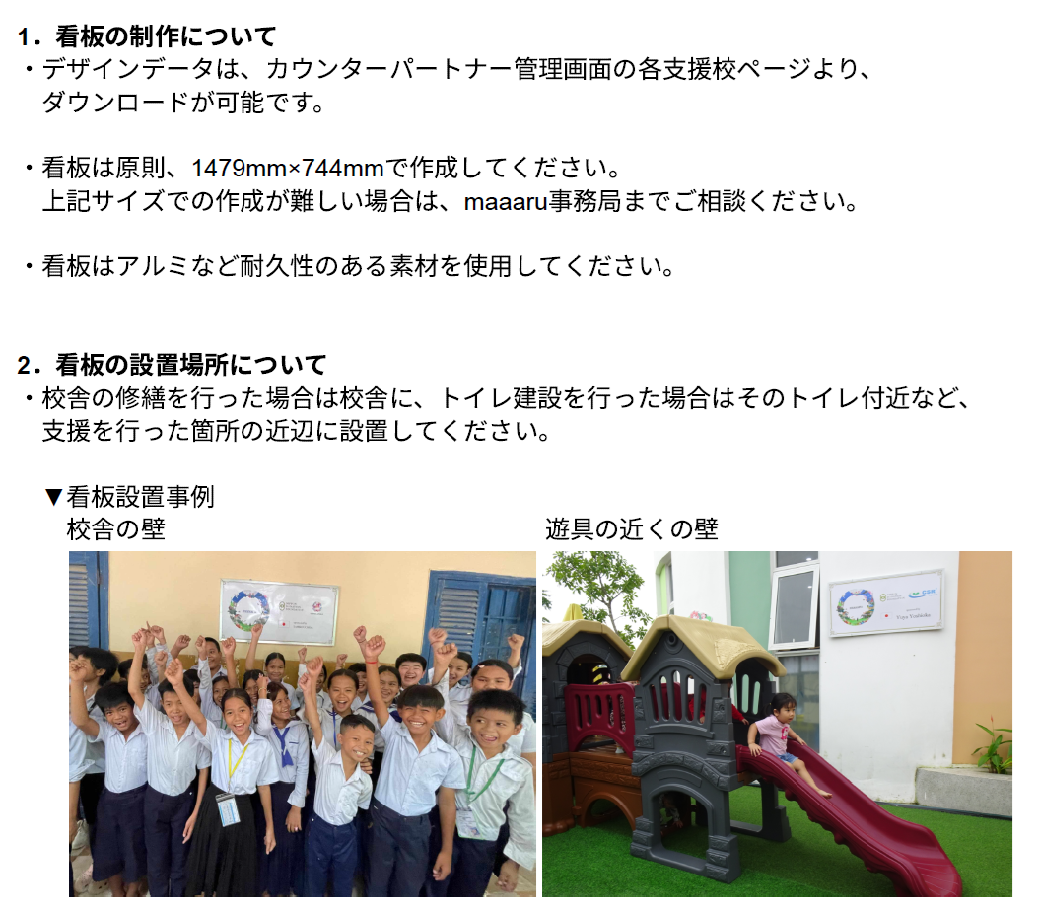

※カウンターパートナー管理画面は採択後にお知らせいたします。

